6図
 | 令和 |  |  |  |  |  |  | 令和
 | 元年 | 2年 | 3年 | 4年 | 5年 | 6年 |  | 元年 | 2年 | 3年 | 4年 | 5年 | 6年
総実労働時間 | 102.2 | 100.0 | 101.2 | 100.8 | 100.7 | 101.5 | 総実労働時間 | △ 3.5 | △ 2.1 | 1.1 | △ 0.4 | △ 0.1 | △ 0.2
所定外労働時間 | 116.0 | 100.0 | 115.3 | 115.7 | 106.7 | 105.2 | 所定外労働時間 | △ 3.9 | △ 13.8 | 15.3 | 0.3 | △ 7.8 | △ 3.0
基準線 | 100 | 100 | 100 | 100 | 100 | 100

7図
第７図 年換算労働時間数の推移（規模５人以上・調査産業計）

 | 令和
 | 元年 | 2年 | 3年 | 4年 | 5年 | 6年
総実労働時間 | 1,583 | 1,548 | 1,566 | 1,561 | 1,561 | 1,573
所定内労働時間 | 1,463 | 1,445 | 1,447 | 1,442 | 1,451 | 1,464
所定外労働時間 | 120 | 103 | 119 | 119 | 110 | 109

第７図 年換算労働時間数の推移（規模５人以上・調査産業計）

8図
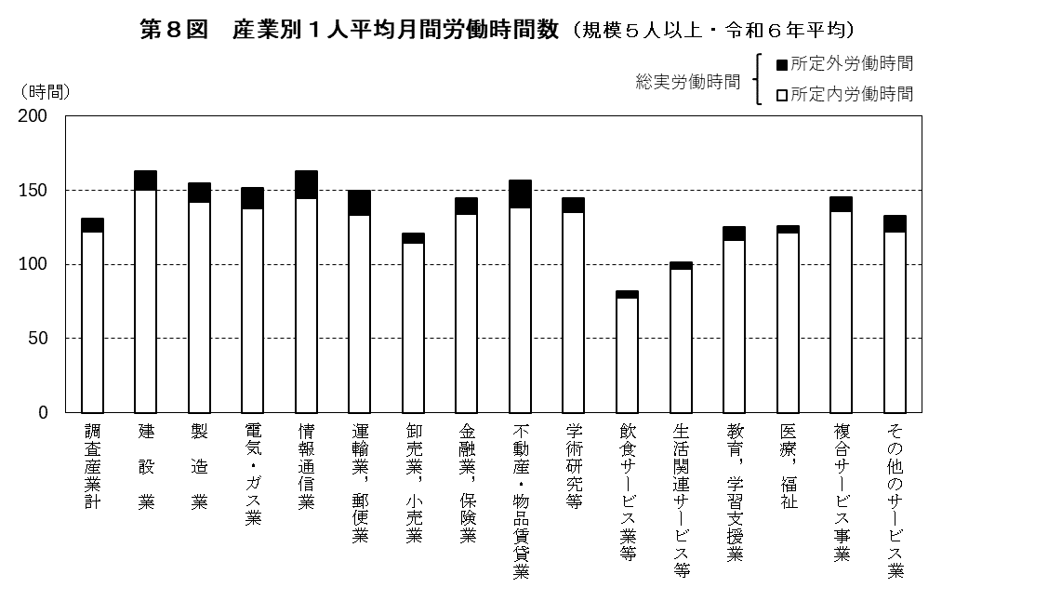

9図
 | 令和 |  |  |  |  |  |  | 令和
 | 元年 | 2年 | 3年 | 4年 | 5年 | 6年 |  | 元年 | 2年 | 3年 | 4年 | 5年 | 6年
埼玉県 | 102.2 | 100.0 | 101.2 | 100.8 | 100.7 | 101.5 | 埼玉県 | △ 3.5 | △ 2.1 | 1.1 | △ 0.4 | △ 0.1 | △ 0.2
全 国 | 102.9 | 100.0 | 100.7 | 100.8 | 100.9 | 101.4 | 全 国 | △ 2.2 | △ 2.8 | 0.6 | 0.1 | 0.1 | △ 1.0
基準線 | 100 | 100 | 100 | 100 | 100 | 100

10図
第１０図 年換算総実労働時間の推移 （規模５人以上・調査産業計）

 | 令和
 | 元年 | 2年 | 3年 | 4年 | 5年 | 6年
埼玉県 | 1,583 | 1,548 | 1,566 | 1,561 | 1,561 | 1,573
全 国 | 1,669 | 1,621 | 1,633 | 1,633 | 1,636 | 1,643
格 差 | 94.8 | 95.5 | 95.9 | 95.6 | 95.4 | 95.7
（注）格差は、全国を100としたときの埼玉県の値である。

11図
 | 令和 |  |  |  |  |  |  | 令和
 | 元年 | 2年 | 3年 | 4年 | 5年 | 6年 |  | 元年 | 2年 | 3年 | 4年 | 5年 | 6年
埼玉県 | 116.0 | 100.0 | 115.3 | 115.7 | 106.7 | 105.2 | 埼玉県 | △ 3.9 | △ 13.8 | 15.3 | 0.3 | △ 7.8 | △ 3.0
全 国 | 115.1 | 100.0 | 105.2 | 110.0 | 109.0 | 109.3 | 全 国 | △ 1.9 | △ 13.2 | 5.1 | 4.6 | △ 0.9 | △ 2.7
基準線 | 100.0 | 100.0 | 100.0 | 100.0 | 100.0 | 100.0

